Resumo
ATIVO I

Contagem de Situação - ATIVO I | Rótulos de Coluna
Rótulos de Linha | Devolver | Não Respondida | Respondida | Transferir | Abrir RTA | Total Geral
Arnaldo Carvalho - ZMIG |  | 1 |  |  |  | 1
Bruno Lopes-PL2F |  |  | 4 |  |  | 4
Em análise |  |  |  | 31 |  | 31
FABIO MOTA DXV9 | 21 | 1 | 134 |  |  | 156
Felipe Sampaio- ZP4I |  | 9 | 24 | 1 | 3 | 37
Fernando Rodrigues- CMQ6 | 1 | 4 | 76 | 44 |  | 125
Francisco Batalha- URFV |  |  | 8 |  |  | 8
Juliana Cabral-CYT6 |  | 3 | 10 | 1 |  | 14
Larissa Valois-FIUX |  | 2 | 31 | 10 |  | 43
LEONARDO MEDINA - CSQE |  |  | 40 |  |  | 40
Luciana Santos-URFU |  | 1 | 24 |  |  | 25
Marcelo Ribeiro - URWD |  |  | 6 |  |  | 6
Walcy Borges- SESM |  | 38 | 22 | 3 |  | 63
Walter Motta- F49B |  |  | 7 |  |  | 7
Alex Angeli - FLVR |  | 52 |  |  |  | 52
Juliana Cabral-CYT6 Luciano Dumiense-F5WZ |  |  | 1 |  |  | 1
Total Geral | 22 | 111 | 387 | 90 | 3 | 613

 | Devolver | Não Respondida | Respondida | Transferir | Abrir RTA
Arnaldo Carvalho - ZMIG |  | 1
Bruno Lopes-PL2F |  |  | 4
Em análise |  |  |  | 31
FABIO MOTA DXV9 | 21 | 1 | 134
Felipe Sampaio- ZP4I |  | 9 | 24 | 1 | 3
Fernando Rodrigues- CMQ6 | 1 | 4 | 76 | 44
Francisco Batalha- URFV |  |  | 8
Juliana Cabral-CYT6 |  | 3 | 10 | 1
Larissa Valois-FIUX |  | 2 | 31 | 10
LEONARDO MEDINA - CSQE |  |  | 40
Luciana Santos-URFU |  | 1 | 24
Marcelo Ribeiro - URWD |  |  | 6
Walcy Borges- SESM |  | 38 | 22 | 3
Walter Motta- F49B |  |  | 7
Alex Angeli - FLVR |  | 52
Juliana Cabral-CYT6 Luciano Dumiense-F5WZ |  |  | 1

Resumo 2 - RAC
Ciclo de Revisitações 2025/2026 x Processo SEG
 | Não Revisitada | Revisitada
Abrangência | 1
Gerir Anomalias de SMS | 3 | 11
Gerir Ergonomia | 9 | 24
Gerir Higiene Ocupacional |  | 49
Gerir M&I de Equipamentos de Segurança | 1 | 32
Gerir PGR | 3 | 133
Gerir Prontidão, Emergência e Contingência | 37 | 22
Gerir Requisitos Legais - CIPLAT | 51
Gerir Requisitos Legais - NR-35 e NR-37 | 6 | 77
Gerir Requisitos Legais - Seg. Química | 2 | 31
Gerir Requisitos Legais - NR-34 |  | 7
ATIVO I

Contagem de Situação - ATIVO I | Rótulos de Coluna
Rótulos de Linha | Não Respondida | Respondida | Total Geral
Abrangência | 1 |  | 1
Gerir Anomalias de SMS | 3 | 11 | 14
Gerir Ergonomia | 9 | 24 | 33
Gerir Higiene Ocupacional |  | 49 | 49
Gerir M&I de Equipamentos de Segurança | 1 | 32 | 33
Gerir PGR | 3 | 133 | 136
Gerir Prontidão, Emergência e Contingência | 37 | 22 | 59
Gerir Requisitos Legais - CIPLAT | 51 |  | 51
Gerir Requisitos Legais - NR-35 e NR-37 | 6 | 77 | 83
Gerir Requisitos Legais - Seg. Química | 2 | 31 | 33
Gerir Requisitos Legais - NR-34 |  | 7 | 7
Total Geral | 113 | 386 | 499

Rótulos de Linha | Não Revisitada | Revisitada
Abrangência | 1 |  | 1
Gerir Anomalias de SMS | 3 | 11 | 14
Gerir Ergonomia | 9 | 24 | 33
Gerir Higiene Ocupacional |  | 49 | 49
Gerir M&I de Equipamentos de Segurança | 1 | 32 | 33
Gerir PGR | 3 | 133 | 136
Gerir Prontidão, Emergência e Contingência | 37 | 22 | 59
Gerir Requisitos Legais - CIPLAT | 51 |  | 51
Gerir Requisitos Legais - NR-35 e NR-37 | 6 | 77 | 83
Gerir Requisitos Legais - Seg. Química | 2 | 31 | 33
Gerir Requisitos Legais - NR-34 |  | 7 | 7
Revisitações x Status
Total Geral | 113 | 386 | 499

Rótulos de Linha | Contagem de Situação - ATIVO I
Devolver | 22
Não Respondida | 113
Respondida | 387
Transferir | 90
Abrir RTA | 3
Total Geral | 615
Não Revisitada | 113
Revisitada | 387
Análise de Responsabilidade | 112
Abrir RTA | 3

Rótulos de Linha | Contagem de Situação - ATIVO I | Contagem de Processo SEG
Não Respondida | 303 | 303
Abrangência | 1 | 1
Gerir Anomalias de SMS | 3 | 3
Gerir Ergonomia | 21 | 21
Gerir Higiene Ocupacional | 49 | 49
Gerir M&I de Equipamentos de Segurança | 9 | 9
Gerir PGR | 4 | 4
Gerir Prontidão, Emergência e Contingência | 59 | 59
Gerir Requisitos Legais - CIPLAT | 51 | 51
Gerir Requisitos Legais - NR-35 e NR-37 | 65 | 65
Gerir Requisitos Legais - Seg. Química | 41 | 41
Total Geral | 303 | 303
Processos em Revisitação

Abrangência | 1
Gerir Anomalias de SMS | 3
Gerir Ergonomia | 21
Gerir Higiene Ocupacional | 49
Gerir M&I de Equipamentos de Segurança | 9
Gerir PGR | 4
Gerir Prontidão, Emergência e Contingência | 59
Gerir Requisitos Legais - CIPLAT | 51
Gerir Requisitos Legais - NR-35 e NR-37 | 65
Gerir Requisitos Legais - Seg. Química | 41

Evidências
Obrigação - 83749 - Fabio Mota

ISA PBR-2025-0016584 - https://petrobrasbr.sharepoint.com/:f:/r/teams/bdoc_20240301023456/Documentos%20Compartilhados/2%20-%20Interna/06%20-%20Requisitos%20Legais%20de%20SMS/Gest%C3%A3o%20VCL/Evid%C3%AAncia%20de%20Obriga%C3%A7%C3%B5es%20VCL/Ciclo%20de%20Revisita%C3%A7%C3%A3o%202025-2026/Obriga%C3%A7%C3%A3o%20-%2083749%20-%20Fabio%20Mota?csf=1&web=1&e=XDMbiP
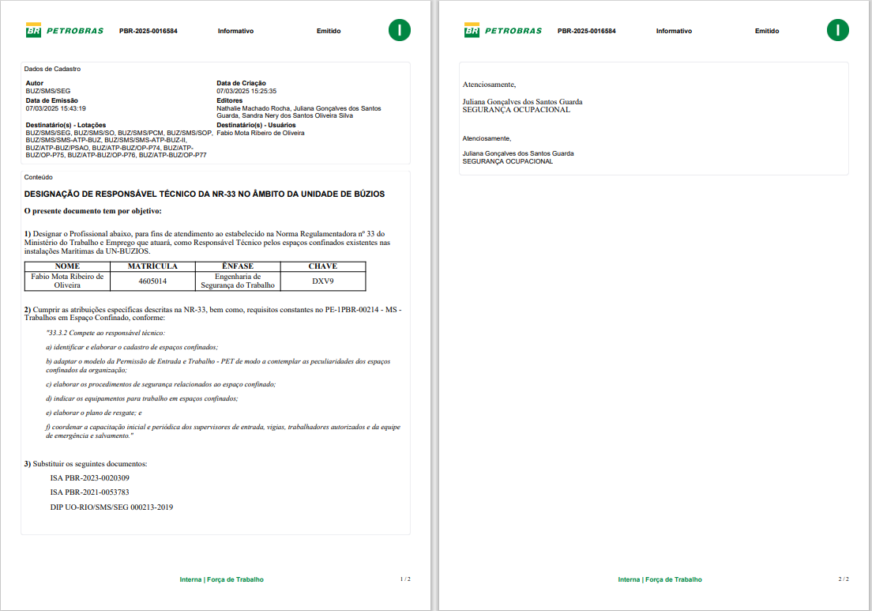

Obrigação - 80273 - Fernando Rodrigues

 | Sertec - CT-ENGP-EN-009-2024 rev.0 - https://petrobrasbr.sharepoint.com/:b:/r/teams/bdoc_20240301023456/Documentos%20Compartilhados/2%20-%20Interna/06%20-%20Requisitos%20Legais%20de%20SMS/Gest%C3%A3o%20VCL/Evid%C3%AAncia%20de%20Obriga%C3%A7%C3%B5es%20VCL/Ciclo%20de%20Revisita%C3%A7%C3%A3o%202025-2026/Obriga%C3%A7%C3%A3o%20-%2080273%20-%20Fernando%20Rodrigues/CT-ENGP-EN-009-2024_rev.0_assinado%20(1).pdf?csf=1&web=1&e=45exQ4
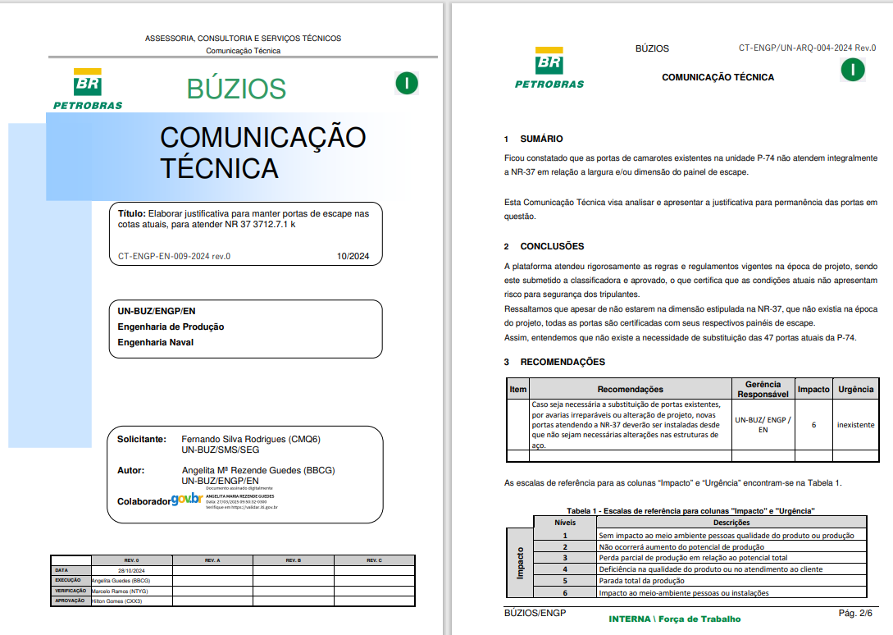

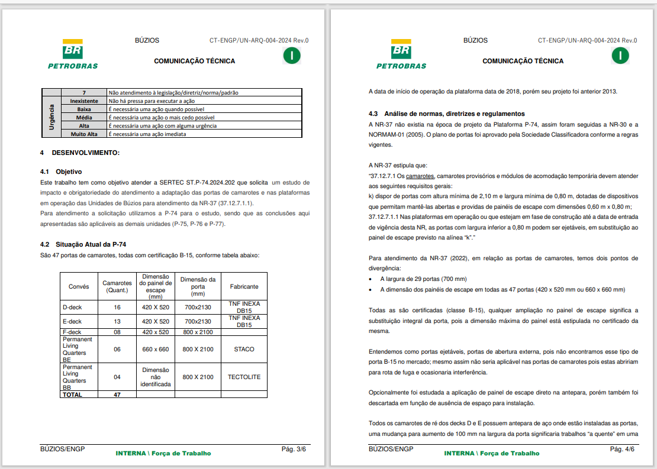

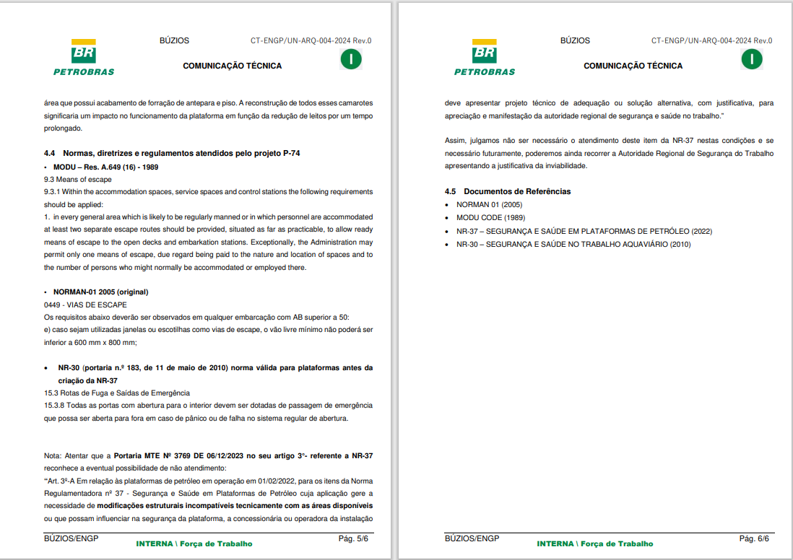

Obrigação - 52495 - Fabio Mota

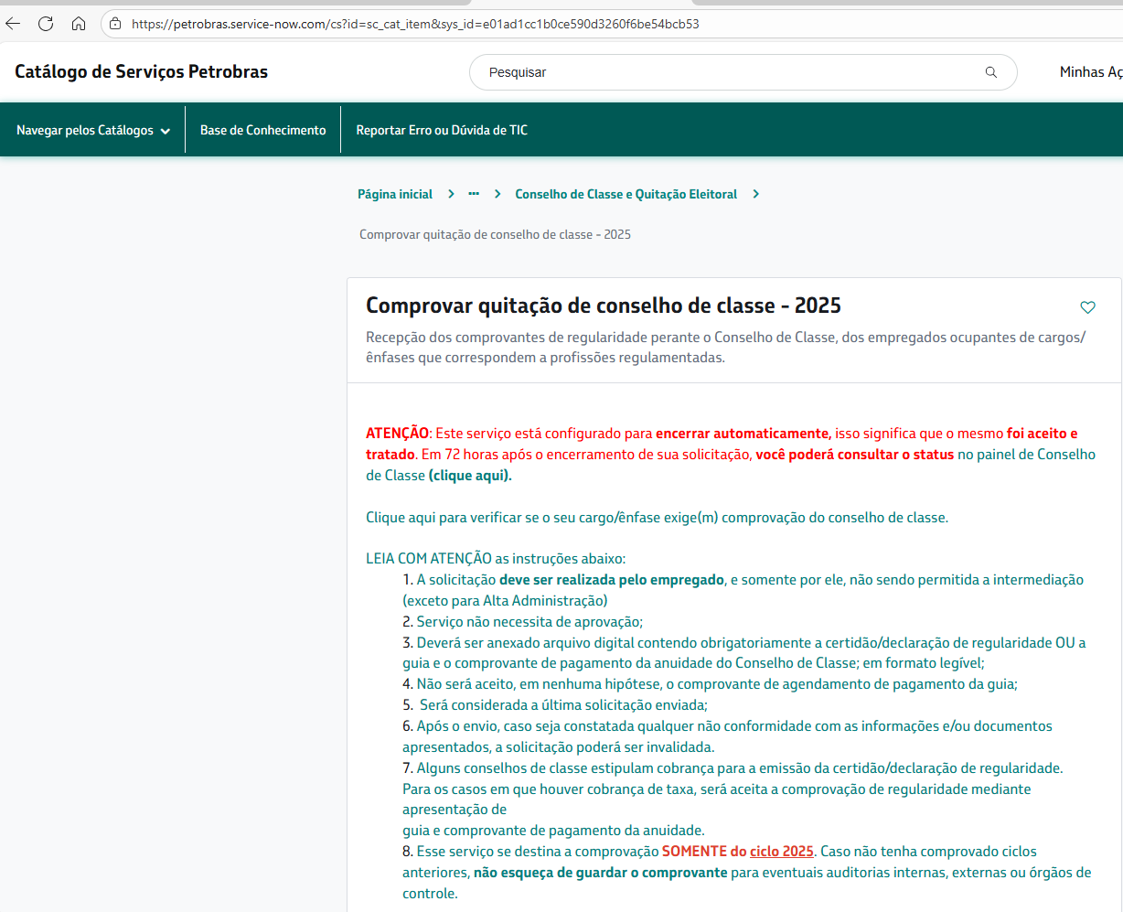

Obrigação - 83806 - Fabio Mota

Obrigação - 83806 - Fabio Mota

OBS: Deverá ser emitido novo ISA para RT da NR-33 e resposta ser atualizada
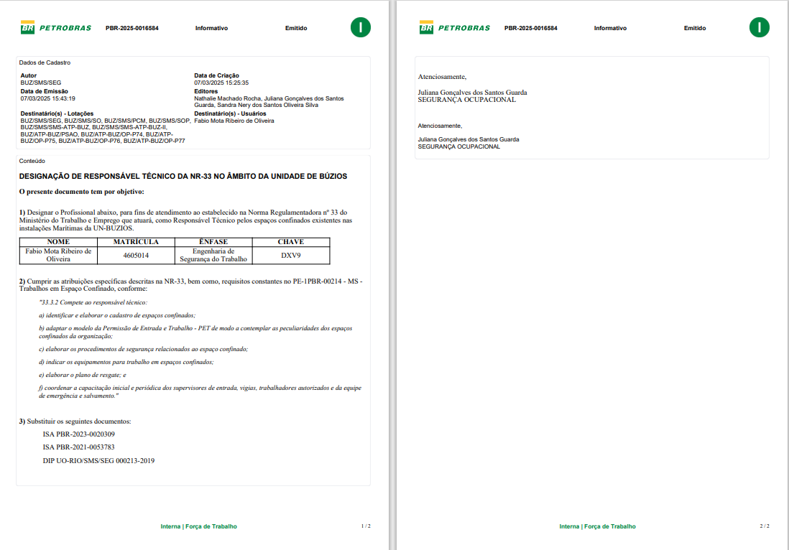

Obrigação - 107137 / 107154 /106842/ 53076/ 107056- Larissa Valois-FIUX
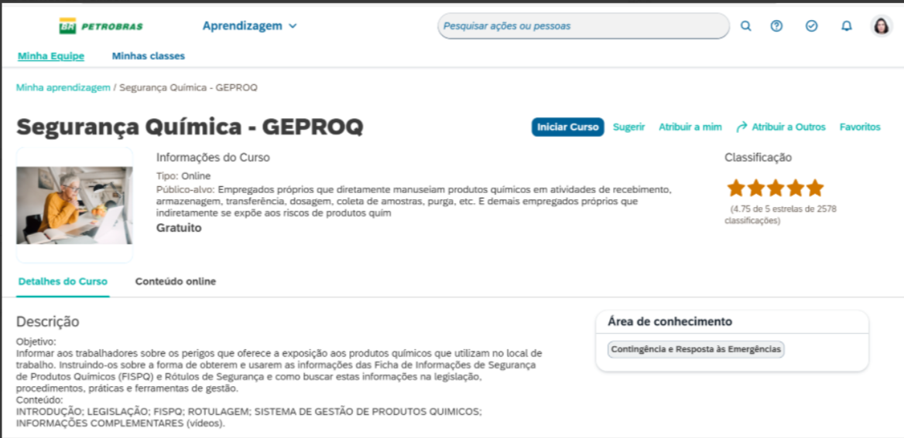

Obrigações 80207 E 80223 - Fernando
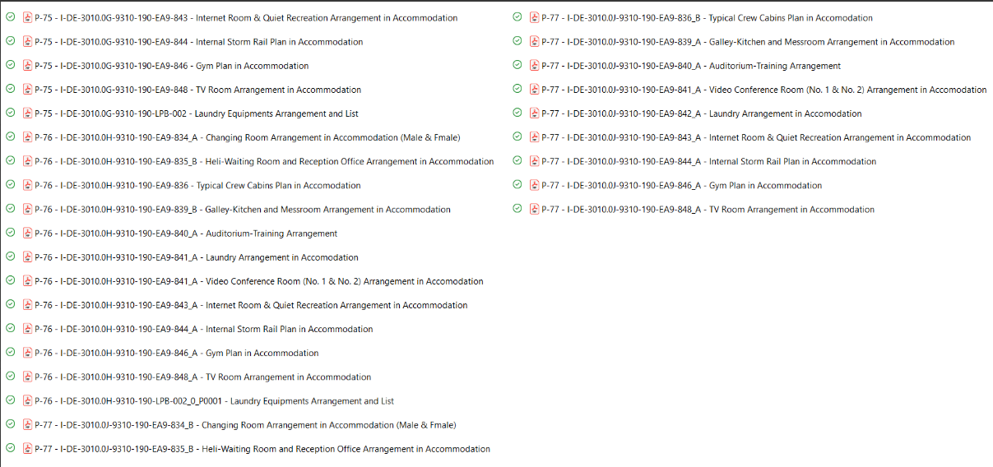 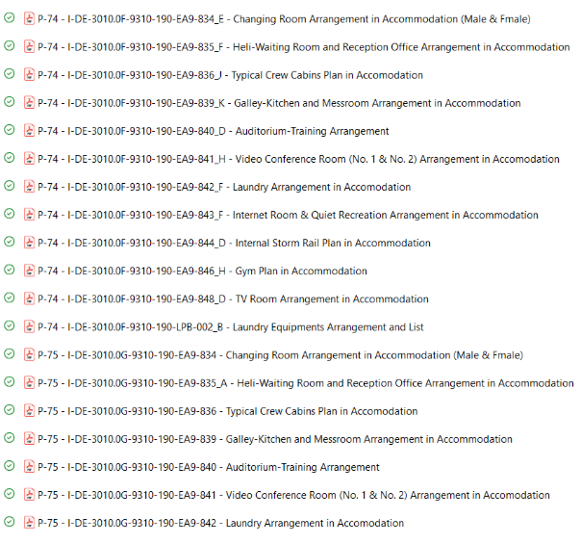

Obrigação 80556 - Fernando

